情報入力ページ
※書類を作成される前に、検討されている事業について商工労働課へ一度ご相談ください。
 |  |  |  |  |  |  |  |  | ☎0182-32-2115
【自店舗改装】横手市空き店舗等利活用支援事業 申請書類作成フォーム

 |  |  |  |  | ←のセルの箇所へ情報を入力してください
１．申請者情報
 | （１）申請日 |  |  |  |  | 令和 年 月 日
 | （２）申請年度（該当年度を選択してください）
 | （３）自宅住所（法人は本店所在地） ※個人→身分証明書に記載の住所 法人→法人登記されている所在地
 | （４）↑の郵便番号 |  |  |  |  | 〒
 | （５）事業所名
 | （６）代表者職氏名（法人は役職名も入力すること）
 | （７）年齢 |  |  |  |  |  |  |  |  |  |  | 歳
 | （８）【個人事業主】生年月日 【法 人】設立年月日 |  |  |  |  | 昭和 |  |  | 年 |  |  | 月 |  | 日
 | （９）電話番号
 | （10）創業した年（和暦）
 | （11）現店舗で営業開始した年月（和暦） |  |  |  |  | 平成 |  |  | 年 |  |  | 月
 | （12）現在の従業員数 |  |  |  |  |  |  |  |  |  |  | 名
 | （13）資本金（法人のみ） |  |  |  |  |  |  |  |  |  |  | 円
２．空き店舗等の情報
 | （１）店舗の名前
 | （２）店舗所在地
 | （３）↑の郵便番号 |  |  |  |  | 〒
 | （４）店舗の面積（㎡） |  |  |  |  |  |  |  |  |  |  | ㎡
 | （５）営業時間（何時から何時）
 | （６）１週間の営業時間合計 |  |  |  |  |  |  |  |  |  |  | 時間
 | （７）定休日
 | （８）この店舗で行う業種
 | （９）↑の事業内容

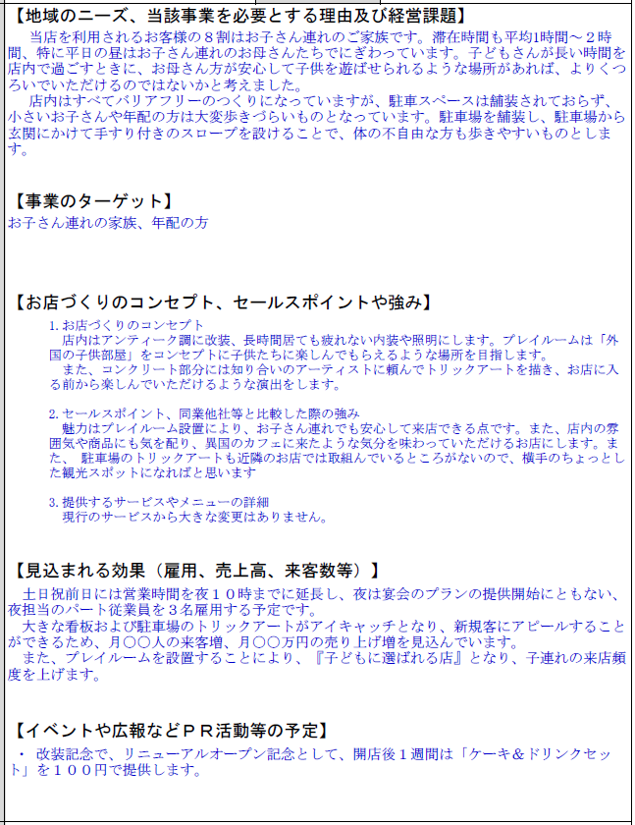
３．事業の概要
 | （１）今回の目的及び得られる効果 ※簡潔に記載ください |  |  |  |  |  |  |  |  |  |  |  |  |  |  | 記入例
 | （２）地域のニーズ、当該事業を必要とする 理由及び経営課題 ※申請者の経歴もこの欄に記入してください |  |  |  |  |  |  |  |  |  |  |  |  |  | →
 | （３）事業のターゲット どのような消費者・お客さんを想定しているか 記載してください |  |  |  |  |  |  |  |  |  |  |  |  |  | →
 | （４）お店づくりのコンセプト、セールス ポイントや強み |  |  |  |  | 1.お店づくりのコンセプト 2.セールスポイント、同業他社等と比較した際の強み 3.提供するサービスやメニューの詳細 |  |  |  |  |  |  |  |  | →
 | （５）空き店舗を活用することによって、 雇用・売上・来客数等に見込まれる 効果 |  |  |  |  |  |  |  |  |  |  |  |  |  | →
 | （６）イベントや広報などＰＲ活動等の予定 |  |  |  |  |  |  |  |  |  |  |  |  |  | →
 | （７）事業スケジュール |  |  |  |  |  |  |  |  |  |  |  |  |  | →
 | （８）事業実施期間 |  |  |  |  | 令和 年 月 日 |  |  |  | ～ | 令和 年 月 日 |  |  |  | →

補助対象経費（税抜き）の1/2が補助金となります。（自動計算）
先に【（3）事業費の内容】を入力してください。
４．資金調達及び事業費の内容
 | （１）補助申請額（自動計算）
 | 補助対象経費(税抜額)の1/2以内、店舗改装は30万円が上限※千円未満切捨て |  |  |  |  | 0 |  | ,000円
 | （２）資金調達内容
 | 区分 |  | 金額 （全体） |  | 金額 （補助対象分） |  |  | 概要
 | 自己資金 |  | 0 |  | 0
 | 借入金 （概要に金融機関名）
 | 補助金 |  | 0 |  | 0 |  |  | 空き店舗等利活用支援事業補助金 ※補助対象経費(税抜額)の1/2以内、店舗改装は30万円、 空き店舗利活用は50万円（県外移住80万円）が上限
 | 計 |  | 0 |  | 0
 | （３）事業費の内容

 | 区分 |  | 全体事業費 |  | 補助対象経費 |  |  |  |  |  |  | 具体的な工事内容
 |  |  |  |  | 税込み |  |  | 税抜き
 | 改装 | 改装費
 |  | 看板設置
 | 家賃 | 賃借料 | 0 |  | 0 |  |  | 0 |  |  |  | 月0円 | ×0か月
 | 計 |  | 0 |  | 0 |  |  | 0 |  |  |  |  |  |  |  | 0 | 300
 |  |  | ⇓ |  | ⇓
 | 収支の整合チェック |  | TRUE |  | TRUE

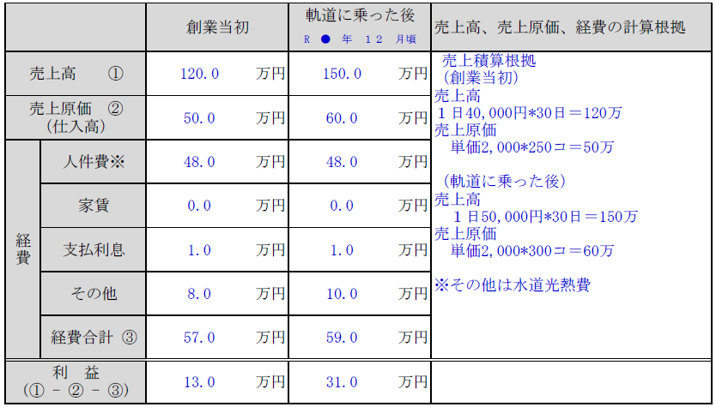
５．収支計画 |  |  |  |  |  |  |  |  |  |  |  |  |  |  |  | 記入例
 |  |  | 創業当初 |  | 軌道に乗った後 |  |  | 売上高、売上原価、経費の計算根拠

 | 売上高 ① |  |  | 万円 |  |  | 万円

 | 売上原価 ② （仕入高） |  |  | 万円 |  |  | 万円

 | 経費 | 人件費※ |  | 万円 |  |  | 万円

 |  | 家賃 | 0.0 | 万円 | 0.0 |  | 万円 |  |  |  |  |  |  |  | →

 |  | 支払利息 |  | 万円 |  |  | 万円

 |  | その他 |  | 万円 |  |  | 万円

 |  | 経費合計 ③ | 0.0 | 万円 | 0.0 |  | 万円

 | 利 益 (① - ② - ③) |  | 0.0 | 万円 | 0.0 |  | 万円

 | 事業が軌道に乗ると想定する時期 |  |  |  |  | R 年 月頃 |  |  |  |  |  |  |  |  | →

 | ※すべての入力が終了したら※
 | ① 「交付申請書」「①申請者概要・資金調達及び事業費内容」「②事業の内容」 「③収支計画」「税情報確認同意書」の５枚をプリントアウトしてください。 ② その他添付書類を準備してください。 ・見積書、店舗の取得年月が分かる書類の写し、店舗の図面、工事後の完成予想図 ・工事前の店舗写真（※状況によって別途書類提出をお願いすることがあります） ③ 全て準備ができましたら、横手市商工労働課へご提出ください。 【あて先】〒013-8502 横手市旭川一丁目3番41号（秋田県平鹿地域振興庁舎内） 横手市役所商工労働課 あて ・持参する場合は、横手市役所商工労働課または各地域局まで。 ・郵送される場合の送料は申請者側でご負担をお願いします。

